Sheet1
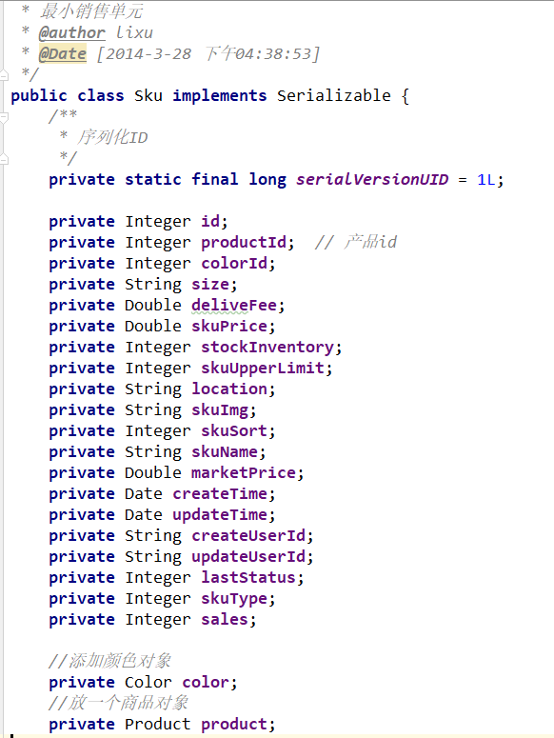
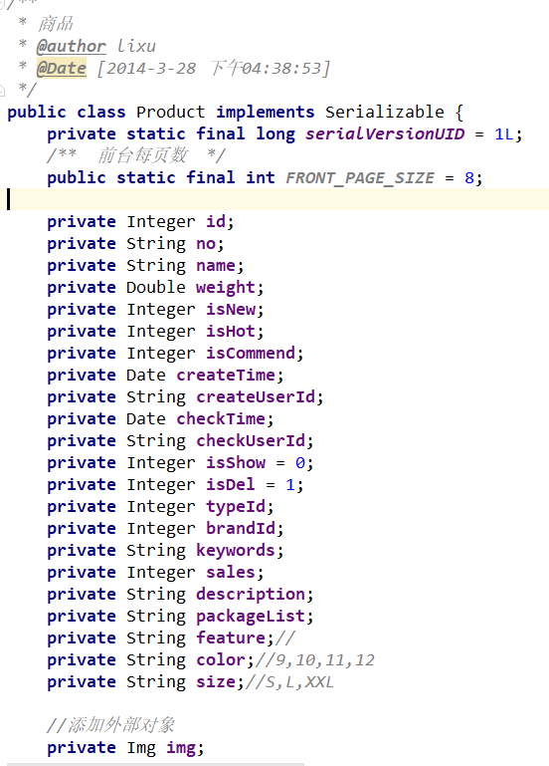
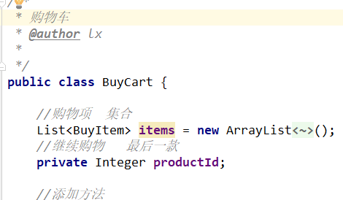

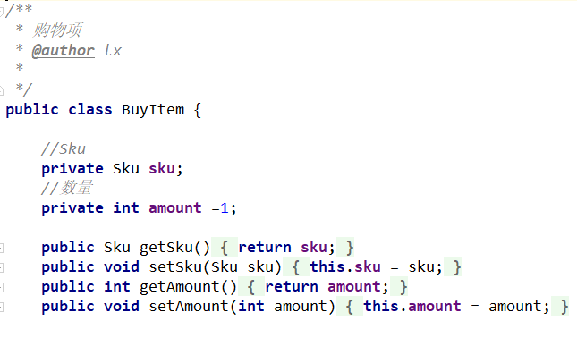

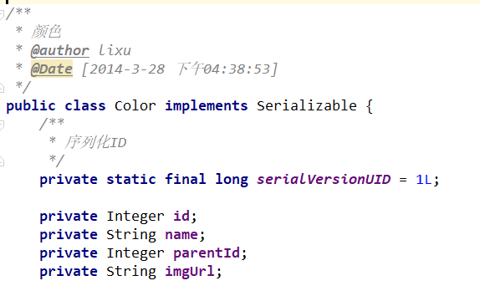
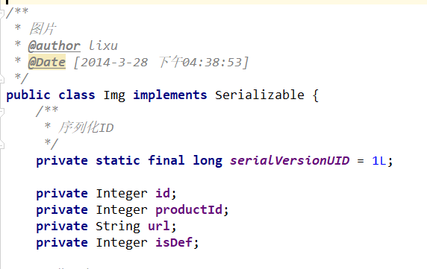

页面管理 | 注释 | 最小销售单元 | sku | 注释 | 商品 | product | 注释 | 图片 | img | 注释

id | 主键标识 | private Integer id; |  |  | private Integer id; |  | 商品id | private Integer id;
sku_id | 关联商品 | private Integer productId; // 产品id |  | 产品id | private String no; |  |  | private Integer productId; |  | 关联商品id
column | 栏目 | private Integer colorId; |  |  | private String name; |  |  | private String url; |  | 图片地址
status | 状态 | private String size; |  |  | private Double weight; |  | 重量 | private Integer isDef;
 |  | private Double deliveFee; |  | 邮费 | private Integer isNew; |  | 是否是新的
 |  | private Double skuPrice; |  | 价格 | private Integer isHot;
 |  | private Integer stockInventory; |  | 库存数量 | private Integer isCommend;
 |  | private Integer skuUpperLimit; |  | 购买上线 | private Date createTime;
 |  | private String location; |  |  | private String createUserId;
 |  | private String skuImg; |  | 图片 | private Date checkTime;
 |  | private Integer skuSort; |  |  | private String checkUserId;
 |  | private String skuName; |  |  | private Integer isShow = 0; |  | 上下架
 |  | private Double marketPrice; |  | 市场价 | private Integer isDel = 1;
 |  | private Date createTime; |  | 创建时间 | private Integer typeId;
 |  | private Date updateTime; |  | 更新时间 | private Integer brandId; |  | 关联品牌id
 |  | private String createUserId; |  | 创建用户 | private String keywords;
 |  | private String updateUserId; |  | 更新用户 | private Integer sales;
 |  | private Integer lastStatus; |  |  | private String description; |  | 商品描述
 |  | private Integer skuType; |  |  | private String packageList;
 |  | private Integer sales; |  |  | private String feature;// |  | 商品特征
 |  |  |  |  | private String color;//9,10,11,12
 |  |  |  |  | private String size;//S,L,XXL

最小销售单元
bbs_sku
1:商品ID
2:尺码 S M L XL XXL
3:颜色ID
4:市场价格
5:售价
6:库存
7:运费
8:购买限制
颜色大全
bbs_color
品牌表
商品表
1:商品名称
2:商品编号
3:品牌ID
4:属性集String 1,2,3,4....
5:类型ID

商品属性
ID

商品类型

图片表
1:商品ID

